Investigaciones
FORMATO DE SEGUIMIENTO PLANES DE TRABAJO AÑO 2018
(AUTOEVALUACION DEL CONTROL)
(PERIODO DE Enero/Junio)
2018
ACTIVIDAD | ANALISIS DE CUMPLIMIENTO POA FRENTE A RESULTADOS OBTENIDOS | EVIDENCIA DE CUMPLIMIENTO (Relacionar el Producto ysu ubicación una vez ejecutada la actividad) | Presupuesto Ejecutado | Indicador Resultado | Plan de Mejoramiento

1. Acompañamiento elaboracion POA grupos de Investigación | Los POAS fueron recibidos y verificados en comité de investigaciones. Los POAS se enfocan principalmente en los proyectos de cada grupo tanto internos como externos ( Innovacción Cauca) y los principales compromisos relacionados, incluyendo participación en eventos y artículos. Los grupos: D&A, RUTAS, I+D, HEVIR, GIFIN e HISTOREO entregaron sus POAS y comenzaron el primer semestre del año con su plan. El 14 de junio de 2018 se lleva a cabo la actividad de cierre de semestre de investigaciones, con el fin de tener un espacio para el seguimiento al POA de los grupos y que cada grupo pueda mostrar sus avances y sus logros en este primer semestre. | POAS por grupo de investigación en formato físico y digital. SGI - investigaciones enviado a planeación. Acta comité investigaciones 04 del 26 de Febrero de 2018. | En total el presupuesto asignado a los proyectos de convoctoria interna fue el siguiente: 7 proyectos de investigación. $35.000.000, 5 proyectos de semilleros. $15.000.000. Total de inversión en convocatorias internas de proyectos al primer semestre de 2018: $50.000.000. | PESO DE LA ACTIVIDAD 6 Avance en el semestre: 6 | Posterior a Ley de garantias se podrán hacer gastos de los proyectos relacionados con servicios tecnicos y otros que sean contrataciones, los cuales no se han realizado hasta el momento.
2. Estatuto Propiedad intelectual - Apoyo Implementación- procedimientos | Esta actividad no presenta avance durante el periodo. | Acuerdo en el SGI. |  |  | Se solicita ampliar el plazo de ejecución para el segundo semestre, ya que junto al comité de investigaciones se realizo durante el primer semestre las modificaciones al acuerdo 20 de 2016 por necesidad para pago de incentivos.
3. Incentivos y reconocimientos- Apoyo Implementación | El comité de investigaciones presentó al consejo académico el pasado 7 de Junio, las modificaciones que se han realizado al acuerdo 20 de 2016. El consejo aprobó estas modificaciones y serán presentadas posteriormente al consejo directivo. Las modificaciones se realizaron en relación a cambios en la normativa de COLCIENCIAS en relacióna categorias de revistas nacionales y homologadas, asi como también en relacióna que esta entidad nacional, ya no avala editoriales, por lo tanto las directrices del acuerdo deberían cambiar. El comité de investigaciones aprobó el pago de incentivos a los profesores: Maria Isabel Vidal, Gabriel Chabnchí y Katerine Marceles. | Actas de comité No. 05 del 22 de Mayo de 2018, y No. 06 del 5 de Junio de 2018. Resolucion secretaria General No. 572, 573, 607. Comprobantes de Pago CDP. 283,284,297. | El pago por incentivos en primer semestre de 2018, corresponde a los siguientes valores: $ 2.343.726 Maria Isabel Vidal. $7.812.420 Gabriel Chanchí. $1.562.484 Katerine Marceles. Se pagaron en total 14 productos de nuevo conocimiento, entre artículos, capitulos de libro y software. Valor total de inversión en estimulos e incentivos: $11.718.630 | PESO DE LA ACTIVIDAD 6 Avance en el semestre: 6 | Las modificaciones al acuerdo se presentarán ante el consejo directivo de la institución.
4. Politica de Investigaciones | El comité de investigaciones está trabajando el la política de investigaciones basado en los pilares de política establecidos a finales de 2017.Se evaluó el borrador de políticas, revisando introducción, objetivos, estructura de la investigación, y esquema general de las políticas. Este borrador será trabajando por la asesora de investigaciones para compartirlo nuevamente en la semana del 24 de Julio para ser revisado nuevamente por el comité de investigaciones en una versión más completa. | Documento en word de borrador de las políticas revisado por el comité de investigaciones en el comité del 20 de Junio de 2018. Acta 07 de 2018. | 0 | PESO DE LA ACTIVIDAD 10 Avance en el semestre: 6 | La versión más completa de final de Julio se espra compartir en consejo académico en el mes de Agosto. |  | 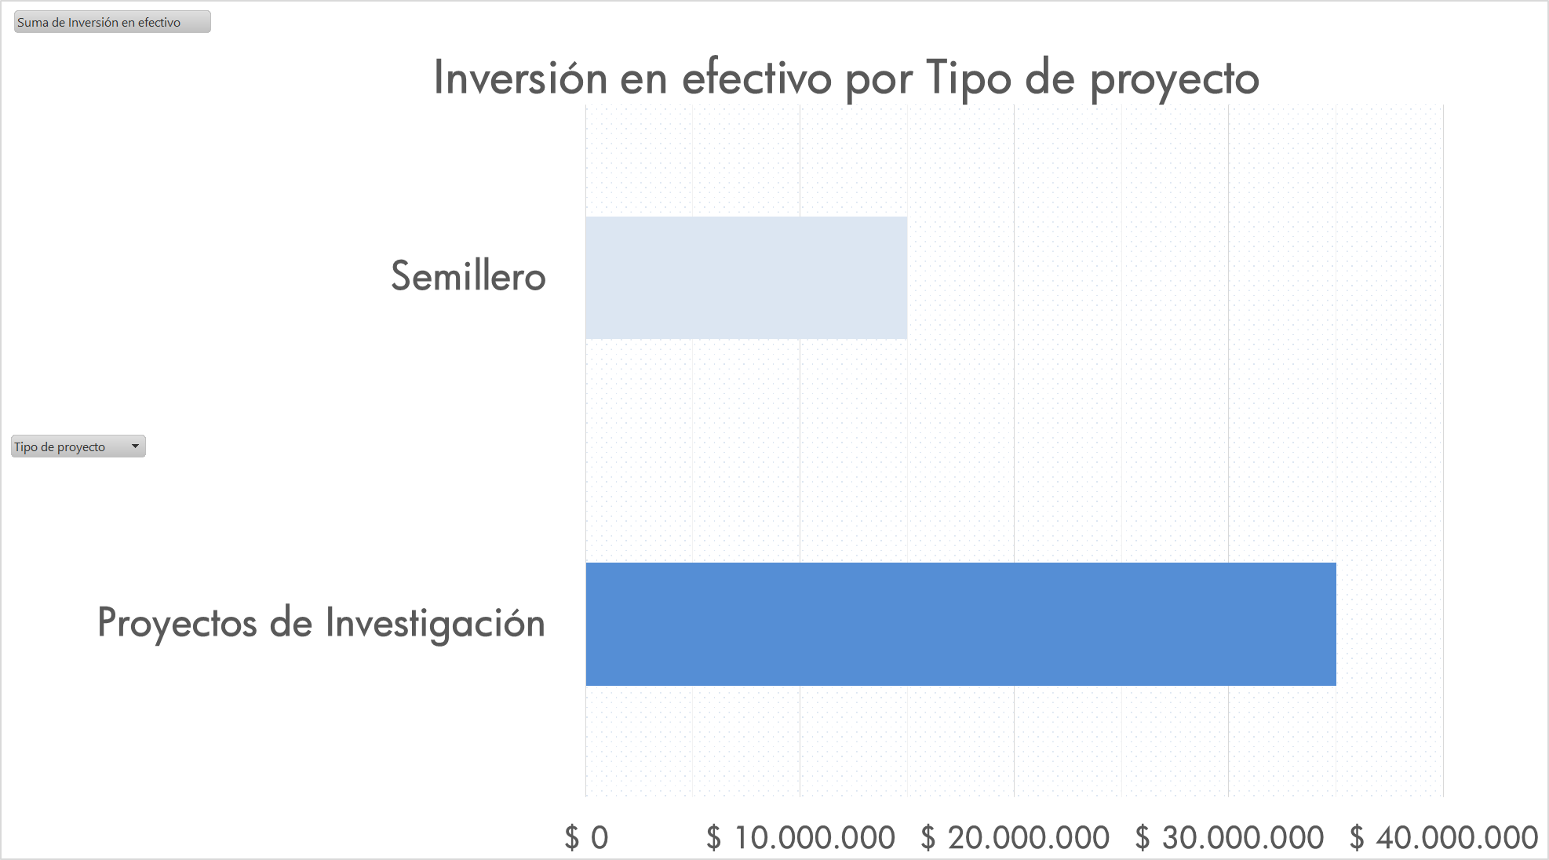
5. Convocatoria Jovenes investigadores Unimayor | Se creó el programa de Jovenes invstigadiores UNIMAYOR y abrió la convocatoria en la fecha establecida y fue su cierre fue ampliado hasta el día 6 de Abril de 2018. Se recepcionaron un total de 5 propuestas. El comité de invesitgaciones evaluó las propuestas, y fueron aceptadas para evaluación 3 propuestas, las cuales están en el momento en evaluación por parte de pares academicos. Se organizó un base de datos nueva de pares evaluadores, conformado principalmente por investigadores de grupos de investigación reconocidos por colciencias. Para esta convocatoria se organizaron cartas de invitación, formato de evaluación de la convocatoria del par evaluador y del comité de investigaciones. El par evaluador evalua los Anexos 2 y 3, y el comité evalua la hoja de vida del Joven investigador. | Acta de comité de investigaciones No. 05 del 22 de Mayo de 2018. Documentos de terminos de referencia de la convocatoria subidos en el SGI, convocatoria publica en la página institucional y redes sociales, documentos de las propuestas, correos cartas de invitaciones a pares evaluadores, correos de envio de las propuestas a evaluar. | La inversión contemplada para esta convocatoria es de cerca de 56 millones de pesos. La fecha programada para publicar los resultados de la convocatoria era el 25 de Junio, sin embargo en comité de investigaciones se acordó publicar una comunicación respecto a una nueva fecha debido a la dificultad de recepción por parte de pares evaluadores. De esta forma se planea publicar los resultados oficiales en la semana del 24 de Julio, y tener los contratos de los jovenes en Agosto. | PESO DE LA ACTIVIDAD 6 Avance en el semestre:5 | Se presentará publicamente la selección final de la convocatoria a finales de Julio de 2018.
6. Convocatorias Proyectos semilleros de investigación | La convocatoria interna de proyectos de semilleros de investigación fue abierta el 20 de Septiembre de 2017. Los proyectos evaluados por un par evaluador fueron aceptados e iniciados con acta el 26 de Enero de 2018. Se iniciaron un total de 5 proyectos de semilleros de investigación. En relación a proyectos de semilleros de investigación actualmente se tienen por convocatoria externa de innovación Cauca un total de 3 proyectos de semilleros iniciados 2 desde 2017 liderados por Katerine Marceles y Maria Isabel Vidal, y 1, iniciado en 2018, liderado por Germán Chamorro y Karol Muñoz, semillero Crisálida. Para el caso de los proyectos que vienen desde 2017 se solicitó ya el segundo desembolso. | Convocatoria publicada en la pagina web institucional, Actas de inicio de los proyectos, seguimiento al POA primer semestre de 2018. Respecto a los proyectos de semilleros con Innovacción Cauca, se tienen los informes de avances de los semilleros innovacción, solicitud de segundo desembolso. | En convocatoria interna de semilleros se tiene un total de inversión de 15millones de pesos. En convocatoria externa en efectivo, se está reliazando una inversión de 3 millones de pesos, y de Innovacción Cauca, se recibió para los tres proyectos mencionados en total, 15 millones de pesos. | PESO DE LA ACTIVIDAD 6 Avance en el semestre:6 | Se realizará una reivsta digital de resultados de semilleros de investigación con todos los trabajos 2016 y 2017 entre convocatorias internas y externas.
7. Formulacion y presentacion de proyectos a convocatorias internas y externas | La convocaotia interna de proyectos de investigación, se abrió el 20 de septiembre de 2018 se tienen ya con acta de inicio 7 proyectos de invstigación, y 5 proyectos de semilleros. De los proyectos presentados en 2017, actualmente se tiene APROBADOS: 1 proyecto UEES Grupo RUTAS (unimayor-Innovacción Cauca), 1 proyecto de Joven investigador Grupo D&A (unimayor-Innovacción Cauca), 1 proyecto semilleros de investigación Grupo D&A (unimayor-Innovacción Cauca), 1 proyecto impresión edición libro Grupo D&A (unimayor-Innovacción Cauca). Igualmente con innovacción Cauca continuan 3 proyectos más en ejecución a saber: 1 Proyecto Joven investigador Grupo I+D, y 2 proyectos semilleros de investigación Grupo I+D. | Todos los proyectos formulados y aceptados se encuentran en la oficina de investigaciones. | De innovación para los proyectos descritos de 2018 la financiación externa tiene un total en efectivo de :79 millones de pesos. Como contrapartida institucional esta el valor de: 21,580,000. | PESO DE LA ACTIVIDAD 6 Avance en el semestre:6
8. Participacion y organización en eventos de caracter cientifico a traves de ponencias, videos, pares evaluadores, entre otras modalidades | 6 eventos internacionales, 2 Nacionales. En estos últimos se incluye el evento de semilleros REDCOLSI, en donde participamos con 10 ponencias, 31 inscritos de todos los grupos de investigación. También se apoyó el evento con 13 evaluadores. Organización de eventos: El Grupo I+D en informática formó parte del comité organizador del evento internacional: iv jornadas iberoamericanas HCI, las cuales se desarrollaron entre el 23 y 27 de abril del año en curso. En este evento se presentaron 7 trabajos de investigación del gripo en modalidad paper, y fueron otorgados dos premios al grupo, por mejor artículo corto, y mejor poster. A este evento se apoyo desde unimayor, el recursos para el viaje y hospedaje de la Doctora Carina Gonzalez. Con la doctora Carina, se realizaron reuniones de avance para consolidar un convenio marco de cooperación y un posterior específico. Esta gestión está en marcha. Se esta gestionando junto con la Facultad de Arte y diseño, la organización del evento SID 10 con participación de los grupos RUTAS Y D&A. En esta gestión la asesora de investigaciones presenta ante la junta directiva de ASIES CAUCA, presenta la iniciativa, la cual es aprobada. Se socializa esta información en comité deinvestigaciones, el dia 20 de Junio de 2018. | CDPS. 94, 92, 208, 232, 239, 231. Notas de prensa desde la oficina de investigaciones, reuniones, Orlando de Internacionalización ha hecho también la gestión del convenio marco de cooperación con la ULL, informe del evento por parte del grupo de investigación. Actas y correos de ASIES CAUCA. | Al momento se han pagado en eventos internacionales contando inscripciones y viáticos: $ 6.662.772 pesos. Eventos nacionales: $ 2.014.000 pesos. Total en eventos a la fecha: $ 8.676.772 Para el evento HCI, se hizo una inversión de $6.000.000 millones de pesos, para invitar ala Doctora Carina Gonzalez desde Tenerife España, Universidad de La Laguna. | PESO DE LA ACTIVIDAD 6 Avance en el semestre:6 |  | 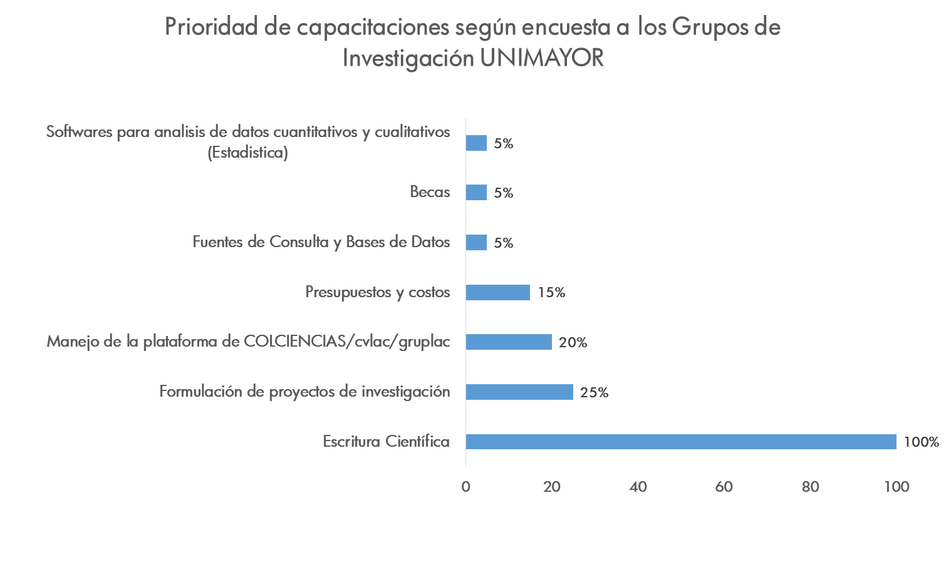
9. Desarrollo de capacitaciones en tematicas orientadas al fortalecimiento de la investigación y la innovación | Se realizó una encuesta de Google, para preguntar las necesidades de capacitación en segundo semestre por parte de los grupos y semilleros de investigación. De acuerdo a los resultados de esta encuesta las prioridades de capacitación están relacionadas con escritura de artículos científicos, proyectos de investigación, manejo de cvlac y gruplac, temas de finanzas y costos, entre otros. | Encuesta de google. Presentacion en powerpoint de los resultados. | Actividad de ejecucion a realizar en segundo semestre. | PESO DE LA ACTIVIDAD 6 Avance en el semestre:3
10. Actualización del repositorio de productos de CTI alineados con los indicadores de Colciencias y Acreditación de programas académicos | Durante el primer semestre se verifico la actualización de CVLAC Y GRUPLAC de los grupos al participar en las diferentes convocatorias del primer semestre. Se tiene previsto esta actividad para final de 2018,. Junto a capacitacion en colciencias cvlac gruplac, con el fin de contar con el repositorio de cada grupo a finales de la presente vigencia. | CVLAC GRUPLAC | 0 | PESO DE LA ACTIVIDAD 6 Avance en el semestre:6
11 Búsqueda, divulgación y socializacion de convocatoria de interés | Se comparten y se divulgan constante todos los eventos y convocatorias por correo electronico y pagina web institucional. | Correo electronico, Página web. | Correo de investigaciones | PESO DE LA ACTIVIDAD 6 Avance en el semestre:6
12 Revision y actualizacion de Formatos instituciones que faciliten el cumplimiento de las normas y procedimientos en investigaciones | A primer semestre no ha sido necesario la actualización de los formatos del proceso.
13 Aplicación de la estrategia de divulgacion de los procesos investigativos al interior de la institucion | Se ha divulgado ampliamente las actividades de investigacion de los grupos de investigación, especialmente de eventos y movilidad donde se han destacadopor su participación. Todo en pagina web institucional y en redes sociales. Asi mimos todas las convocatorias. | pagina web, redes sociales. También se gestiona la comunicación de los resultados de investigasción y trabajos en curso de los diferentes proyectos de investigación especialmente en video. |  | PESO DE LA ACTIVIDAD 6 Avance en el semestre:6
14 Desarrollo de publicaciones Institucionales | La revista VALORES, son su primer numero, fue publicado en Enero de 2018. Un total de 12 artículos, con presencia de autores internos y externos. Todo a cargo del Grupo GIFIN. | Revista disponible en digital, lanzamiento oficial de la revista |  | PESO DE LA ACTIVIDAD 6 Avance en el semestre:6
15 Acompañamiento en procesos de autoevaluación con fines de registrocalificado y acreditación; asi como elaboracion de documentos soporte asociados | Se realizó acompañamiento a los programas Tecnológicos de Desarrollo de Software y Delineantes de Arquitectura e ingeniería, se presentaron los indicadores asociados al proceso a Planeación para publicación en el SGI. | Presentaciones por programa Indicadores -SGI |  | PESO DE LA ACTIVIDAD 6 Avance en el semestre:6

